Plan1
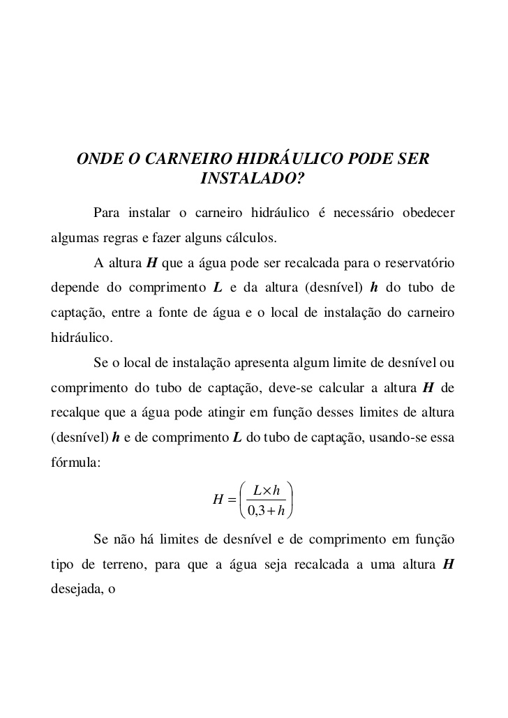
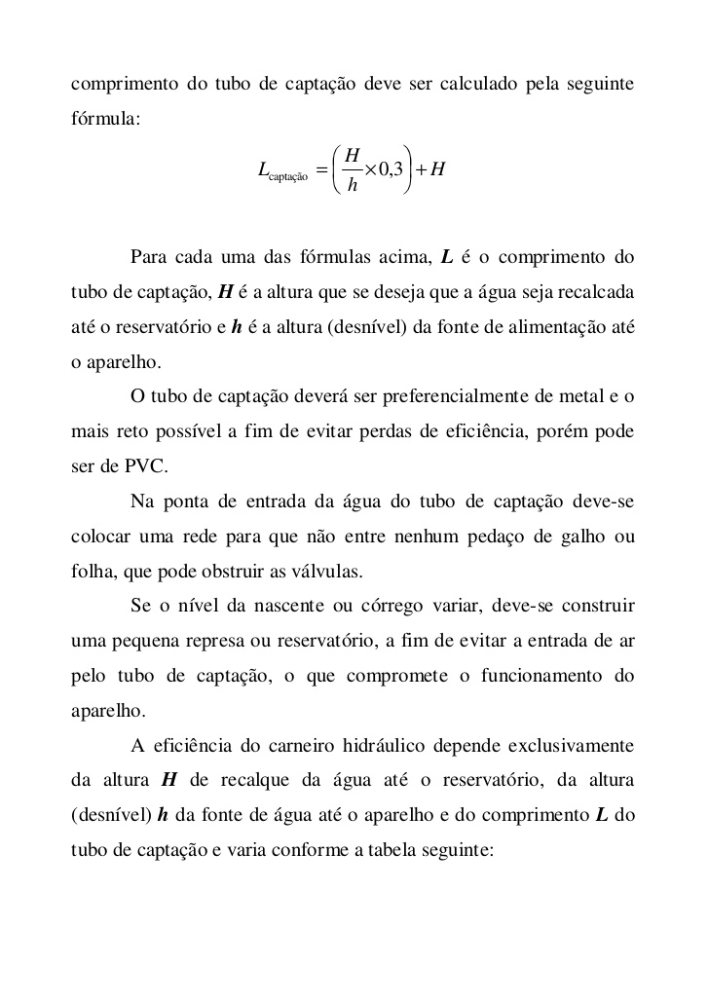
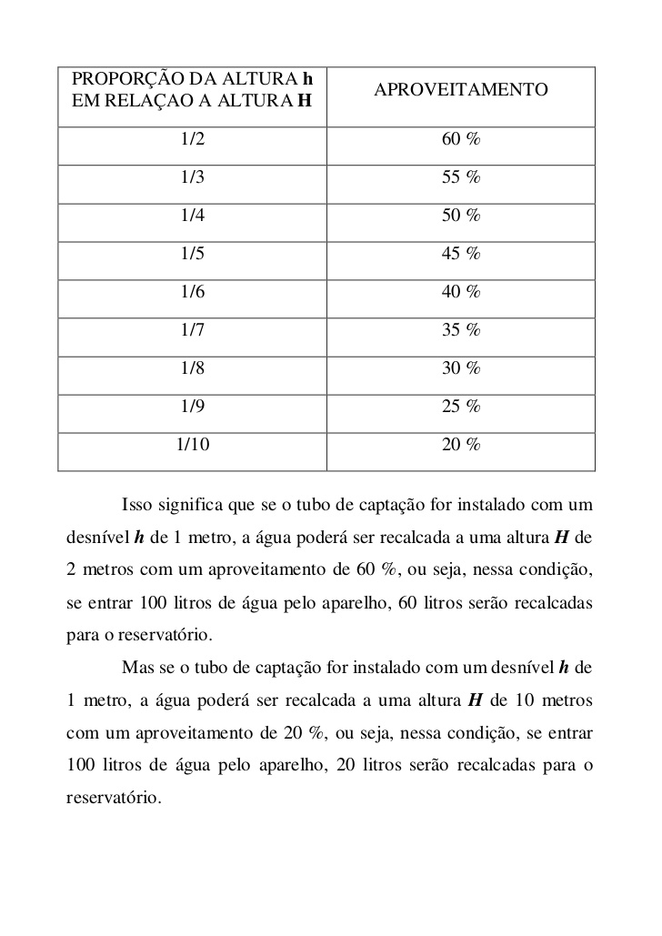
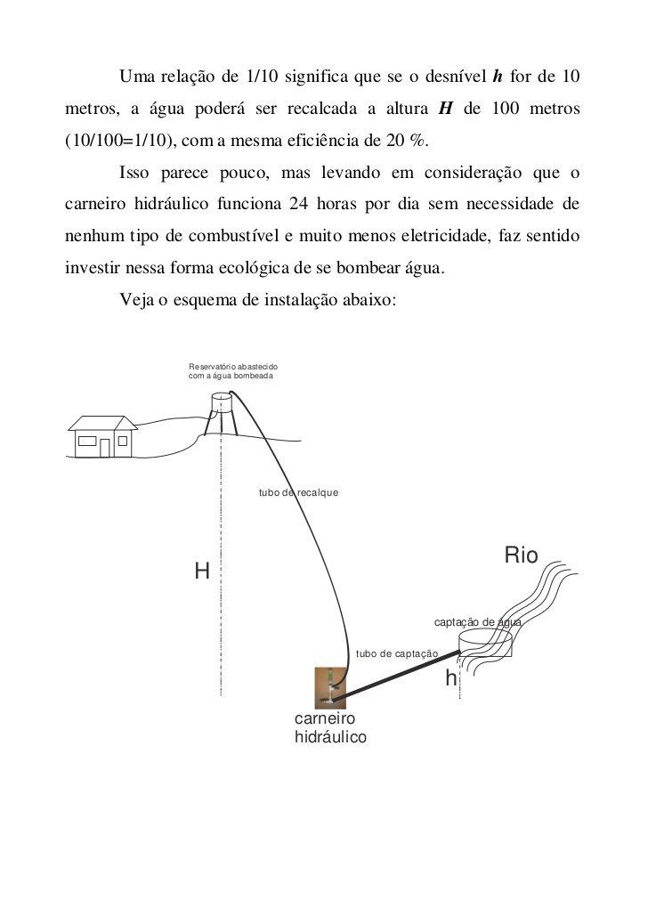
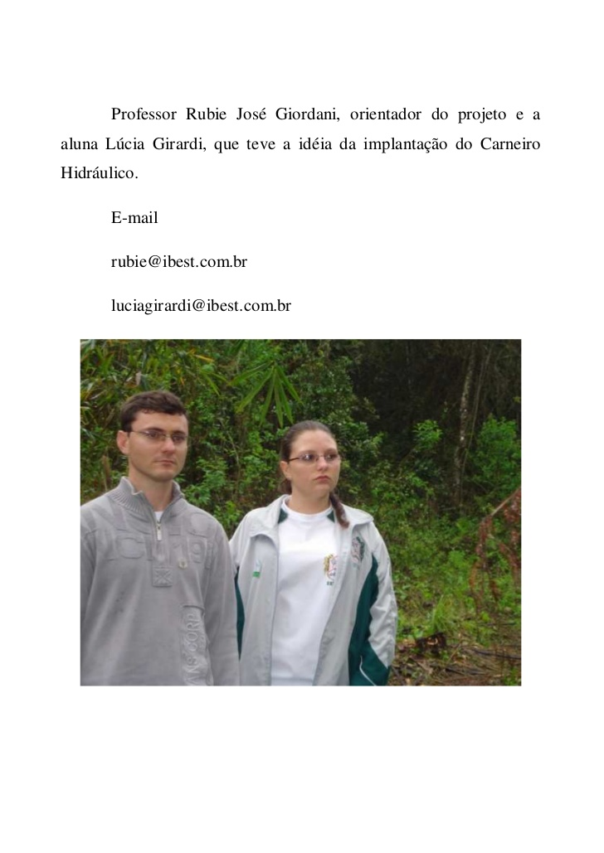

Simulação qual A ALTURA QUE IRA JOGAR
COMPRIMENTO DO TUBO CAPTAÇÃO EM METROS | L | 10
DESNÍVEL CAPTAÇÃO EM METROS | h | 2

 | Lxh | 20
 | 0,3+h | 2.3
APROVEITAMENTO DO GOLPE: | 9 | 45% | 22%
H : A ALTURA QUE VAI JOGAR AGUA!
Aprox 9 Metros

Simulação qual O COMPRIMENTO DO TUBO CAPTAÇÃO
ALTURA QUE DESEJA ATINGIR: | H | 30
DESNÍVEL CAPTAÇÃO EM METROS | h | 10

 | H : h | 3
 | 0.3 | 0.9
APROVEITAMENTO DO GOLPE: |  | 55% | 33%
L: COMPRIMENTO DO TUBO CAPTAÇÃO
Aprox 31 Metros

 | h | H | 0% | 20%
 | 1 | 10 | 10% | 20%
 | 1 | 9 | 11% | 25%
 | 1 | 8 | 13% | 30%
 | 1 | 7 | 14% | 35%
 | 1 | 6 | 17% | 40%
 | 1 | 5 | 20% | 45%
 | 1 | 4 | 25% | 50%
 | 1 | 3 | 33% | 55%
 | 1 | 2 | 50% | 60%
 |  |  | 100% | 60%

 |  | 6%
 |  | 0.200 |  |  | 0 | 0 - 1
 |  |  |  |  | 3 | 1 - 3
 |  |  | 3 |  | 7 | 3 - 7
 |  |  | 1 - 3 |  | 15 | 8 - 15

